Sheet1
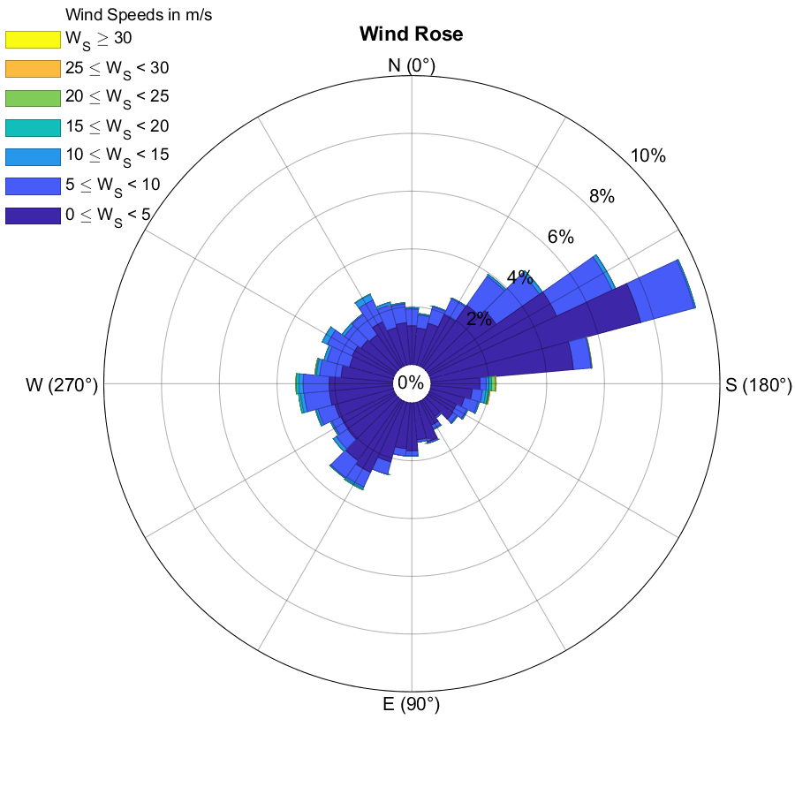
Frequencies (%) |  | Wind Speed Interval
Direction Interval (Â°) | Avg. Direction | (0 , 5) | [5 , 10) | [10 , 15) | [15 , 20) | [20 , 25) | [25 , 30) | [30 , Inf) | TOTAL
[355 , 5) | 0 | 1.3356164384 | 0.58219178082 | 0.034246575342 | 0.011415525114 | 0 | 0 | 0 | 1.9634703196
[5 , 15) | 10 | 1.2671232877 | 0.45662100457 | 0.022831050228 | 0.022831050228 | 0 | 0 | 0 | 1.7694063927
[15 , 25) | 20 | 1.49543379 | 0.59360730594 | 0.022831050228 | 0 | 0 | 0 | 0 | 2.1118721461
[25 , 35) | 30 | 1.9634703196 | 0.60502283105 | 0.034246575342 | 0 | 0 | 0 | 0 | 2.602739726
[35 , 45) | 40 | 2.6369863014 | 1.2328767123 | 0.068493150685 | 0 | 0 | 0 | 0 | 3.9383561644
[45 , 55) | 50 | 2.899543379 | 1.8264840183 | 0.12557077626 | 0 | 0 | 0 | 0 | 4.8515981735
[55 , 65) | 60 | 4.8630136986 | 2.1232876712 | 0.12557077626 | 0 | 0 | 0 | 0 | 7.1118721461
[65 , 75) | 70 | 7.5342465753 | 1.9178082192 | 0.045662100457 | 0 | 0 | 0 | 0 | 9.497716895
[75 , 85) | 80 | 4.9429223744 | 0.61643835616 | 0.011415525114 | 0 | 0.011415525114 | 0.011415525114 | 0 | 5.5936073059
[85 , 95) | 90 | 1.6894977169 | 0.21689497717 | 0.091324200913 | 0.091324200913 | 0.13698630137 | 0.022831050228 | 0 | 2.2488584475
[95 , 105) | 100 | 1.4269406393 | 0.35388127854 | 0.12557077626 | 0.079908675799 | 0.034246575342 | 0.022831050228 | 0 | 2.0433789954
[105 , 115) | 110 | 1.2100456621 | 0.49086757991 | 0.045662100457 | 0 | 0 | 0 | 0 | 1.7465753425
[115 , 125) | 120 | 1.0273972603 | 0.399543379 | 0.034246575342 | 0 | 0 | 0.011415525114 | 0 | 1.4726027397
[125 , 135) | 130 | 1.0616438356 | 0.17123287671 | 0.034246575342 | 0 | 0 | 0 | 0 | 1.2671232877
[135 , 145) | 140 | 0.71917808219 | 0.057077625571 | 0 | 0 | 0 | 0 | 0 | 0.77625570776
[145 , 155) | 150 | 0.91324200913 | 0.13698630137 | 0.022831050228 | 0.011415525114 | 0 | 0 | 0 | 1.0844748858
[155 , 165) | 160 | 1.404109589 | 0.057077625571 | 0 | 0 | 0 | 0 | 0 | 1.4611872146
[165 , 175) | 170 | 1.2785388128 | 0.079908675799 | 0 | 0 | 0 | 0 | 0 | 1.3584474886
[175 , 185) | 180 | 1.6552511416 | 0.17123287671 | 0.011415525114 | 0 | 0 | 0 | 0 | 1.8378995434
[185 , 195) | 190 | 1.5867579909 | 0.25114155251 | 0 | 0 | 0 | 0 | 0 | 1.8378995434
[195 , 205) | 200 | 2.1347031963 | 0.44520547945 | 0 | 0 | 0 | 0 | 0 | 2.5799086758
[205 , 215) | 210 | 2.7168949772 | 0.55936073059 | 0.057077625571 | 0.045662100457 | 0 | 0 | 0 | 3.3789954338
[215 , 225) | 220 | 2.5799086758 | 0.71917808219 | 0.034246575342 | 0 | 0 | 0 | 0 | 3.3333333333
[225 , 235) | 230 | 2.0547945205 | 0.46803652968 | 0.12557077626 | 0 | 0 | 0 | 0 | 2.6484018265
[235 , 245) | 240 | 2.0433789954 | 0.34246575342 | 0.045662100457 | 0.011415525114 | 0 | 0 | 0 | 2.4429223744
[245 , 255) | 250 | 2.0890410959 | 0.60502283105 | 0.068493150685 | 0.022831050228 | 0 | 0 | 0 | 2.7853881279
[255 , 265) | 260 | 2.1917808219 | 0.87899543379 | 0.12557077626 | 0.068493150685 | 0 | 0 | 0 | 3.2648401826
[265 , 275) | 270 | 2.1917808219 | 0.90182648402 | 0.14840182648 | 0.091324200913 | 0.011415525114 | 0 | 0 | 3.3447488584
[275 , 285) | 280 | 1.7922374429 | 0.74200913242 | 0.11415525114 | 0.034246575342 | 0.022831050228 | 0 | 0 | 2.7054794521
[285 , 295) | 290 | 1.5639269406 | 0.81050228311 | 0.10273972603 | 0 | 0 | 0 | 0 | 2.4771689498
[295 , 305) | 300 | 1.6095890411 | 0.94748858447 | 0.19406392694 | 0 | 0 | 0 | 0 | 2.7511415525
[305 , 315) | 310 | 1.4726027397 | 0.70776255708 | 0.10273972603 | 0 | 0 | 0 | 0 | 2.2831050228
[315 , 325) | 320 | 1.404109589 | 0.84474885845 | 0.034246575342 | 0 | 0 | 0 | 0 | 2.2831050228
[325 , 335) | 330 | 1.700913242 | 0.82191780822 | 0.21689497717 | 0.011415525114 | 0 | 0 | 0 | 2.7511415525
[335 , 345) | 340 | 1.3470319635 | 0.81050228311 | 0.091324200913 | 0 | 0 | 0 | 0 | 2.2488584475
[345 , 355) | 350 | 1.4497716895 | 0.65068493151 | 0.034246575342 | 0.011415525114 | 0 | 0 | 0 | 2.1461187215
[0 , 360) | TOTAL | 73.253424658 | 23.595890411 | 2.3515981735 | 0.51369863014 | 0.21689497717 | 0.068493150685 | 0 | 100
No Direction | Wind Speed = 0 |  |  |  |  |  |  |  | 0

